Participants List
ご視察者名簿 List of site visitor |  |  |  | 2023年8月4日(金曜日) 原子力学会 水化学部会 様 |  |  |  |  | ※名簿の記載順序（上位職順等）は適切かご確認下さい。 Please be careful about the order on the list such as taking into account the ranking of position or office organization.
番号 | 性別 | 敬称(外国の方のみ) | 氏 名 | （フリガナ） | 生年月日 | 国籍 | 所属 （役職） | 自宅住所 | 自宅電話番号 | 今回の福島第一視察 | 直近の福島第一訪問時期 | 身長 (cm) | 靴のサイズ (cm) | メガネの 着用 （有・無） | 福島第一構内立入許可証 | 本人確認（当日持参するものを選ぶ） | ＩＣﾚｺｰﾀﾞｰ の持込 （有・無）
Number | Gender | Title | First Name Last Name | (Phonetic) | Birth date (yyyy/mm/dd) | Nationality | Occupation | Home Address | Home Phone No. | Number of Fukushima Daiichi visits | Date of Fukushima Daiichi last visit (yyyy/mm/dd) | Height | Shoe size | Glasses (on/off) | Fukushima Daiichi Working ID (Yes / No) | Identification | IC recorder (Yes / No)
記入例 | 女 |  | 東電 花子 | トウデン ハナコ | 1970/1/31 | 日本 (国名称で記入) | 東京電力HD株式会社原子力・立地業務部原子力調査グループ 役職 | 東京都新宿区新宿１ー１ー１ | 03-6373-1111 | 初めて/２回目 | 2013/6/10 | 160 | ２４ | 有 | 番号入力 | 運 | 有
sample | M | Mr. | Taro Toden | タロー ﾄｰﾃﾞﾝ | 1970/1/31 | Japan (Country name) | Manager, nuclear engineering department, TEPCO headquarters | 1-1-3 Uchisaiwai-cho, Chiyoda-ku, Tokyo Japan | +81-3-6373-1111 | First time ever/ 2nd time | － | 170 | 27 | off | no | パ | Yes
1 |  |  | 田中 裕久 | タナカ ヒロヒサ |  |  |  |  |  |  |  |  |  |  |  | 運 経 パ マ 住 在
2 |  |  | 河村 浩孝 | カワムラ ヒロタカ |  |  |  |  |  |  |  |  |  |  |  | 運 経 パ マ 住 在
3 |  |  | 長瀬 誠 | ナガセ マコト |  |  |  |  |  |  |  |  |  |  |  | 運 経 パ マ 住 在
4 |  |  | 一丸 忠志 | イチマル タダシ |  |  |  |  |  |  |  |  |  |  |  | 運 経 パ マ 住 在
5 |  |  | 大村 幸一郎 | オオムラ コウイチロウ |  |  |  |  |  |  |  |  |  |  |  | 運 経 パ マ 住 在
6 |  |  | 手塚 稔也 | テヅカ トシヤ |  |  |  |  |  |  |  |  |  |  |  | 運 経 パ マ 住 在
7 |  |  | 高橋 佳暉 | タカハシ ヨシキ |  |  |  |  |  |  |  |  |  |  |  | 運 経 パ マ 住 在
8 |  |  | 荒谷 篤史 | アラタニ アツシ |  |  |  |  |  |  |  |  |  |  |  | 運 経 パ マ 住 在
9 |  |  | 寺西 翔 | テラニシ カケル |  |  |  |  |  |  |  |  |  |  |  | 運 経 パ マ 住 在
10 |  |  | 中村 俊大 | ナカムラ トシヒロ |  |  |  |  |  |  |  |  |  |  |  | 運 経 パ マ 住 在
11 |  |  | 相田 彩貴 | アイダ サキ |  |  |  |  |  |  |  |  |  |  |  | 運 経 パ マ 住 在
12 |  |  | 葉山 伸也 | ハヤマ シンヤ |  |  |  |  |  |  |  |  |  |  |  | 運 経 パ マ 住 在
13 |  |  | 眞下 博已 | マシモ ヒロミ |  |  |  |  |  |  |  |  |  |  |  | 運 経 パ マ 住 在
14 |  |  | 上田 健揚 | ウエダ ケンヨウ |  |  |  |  |  |  |  |  |  |  |  | 運 経 パ マ 住 在
15 |  |  | 相澤 彩輝 | アイザワ サキ |  |  |  |  |  |  |  |  |  |  |  | 運 経 パ マ 住 在
16 |  |  | 藤原 和俊 | フジワラ カズトシ |  |  |  |  |  |  |  |  |  |  |  | 運 経 パ マ 住 在
17 |  |  | 上原 香純 | ウエハラ カスミ |  |  |  |  |  |  |  |  |  |  |  | 運 経 パ マ 住 在
18 |  |  | 石原 伸夫 | イシハラ ノブオ |  |  |  |  |  |  |  |  |  |  |  | 運 経 パ マ 住 在
19 |  |  | 大橋 利正 | オオハシ トシマサ |  |  |  |  |  |  |  |  |  |  |  | 運 経 パ マ 住 在
20 |  |  | 宮重 侑生 | ミヤシゲ ユウキ |  |  |  |  |  |  |  |  |  |  |  | 運 経 パ マ 住 在
21 |  |  |  |  |  |  |  |  |  |  |  |  |  |  |  | 運 経 パ マ 住 在
22 |  |  |  |  |  |  |  |  |  |  |  |  |  |  |  | 運 経 パ マ 住 在
23 |  |  |  |  |  |  |  |  |  |  |  |  |  |  |  | 運 経 パ マ 住 在
24 |  |  |  |  |  |  |  |  |  |  |  |  |  |  |  | 運 経 パ マ 住 在
25 |  |  |  |  |  |  |  |  |  |  |  |  |  |  |  | 運 経 パ マ 住 在
運 ： 運転免許証 Japanese Driver's license
経 ： 運転経歴証明書（発行日から１０回目の誕生日までのものに限ります）
Japanese driving history certificate(llimited to those from the date of issue to the birthday 10 year later.）
パ ： パスポート Passport
マ ： マイナンバーカード（写真付き）My Number card with photo
住 ： 住民基本台帳カード（写真付き）Basic Resident Registration Card with photo
在 ： 在留カード（特別永住者証明書を含む）Residence Card (or Special Permanent Resident Certificate)
注１：ご視察に際し，来訪者の方々に身分証明書（パスポート・運転免許証等の公的機関が発行する写真付きのもの）の持参・携行をお願いいたします。身分証明書を忘れると発電所に入れません。 The identities of all visitors will be checked on the day of your visit. Please bring with you the form of identification that you have noted on the site visitor name list (copies of driver’s licenses, etc. are not acceptable). If you forget your ID on the day of your visit, we will not be able to confirm your identity and you will not be allowed onto the Fukushima Daiichi Nuclear Power Station site.
注２：福島第一原子力発電所は廃炉に向けた作業現場となっております。服装に関しましては，作業服等汚れても良い『長袖』及び『長ズボン』を必ずご着用またはご持参ください。 なお，女性の方につきましては，スカート，ハイヒールはご遠慮いただきますようお願いします。 Please make sure you wear long-sleeved shirts and long pants. Please wear socks and shoes that have flat soles (you are prohibited from wearing sandals, wooden sandals, or heeled shoes).
注３：ご記入いただいた個人情報は，入構者管理の目的で利用し，これ以外の目的では利用いたしません。 We use your personal information for entrance control administration and don't use it for anything else.

靴サイズ表 Shoe size table
靴サイズ表（shoe size table）

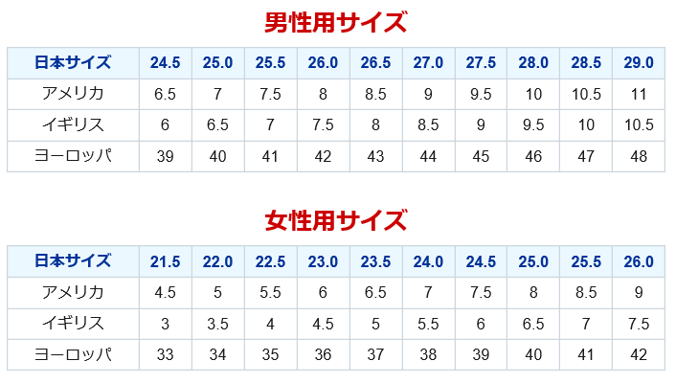
MENS

(Japan)
(cm)

(USA)
(inch)

(UK)
(inch)
(inch)
(EU)

LADYS

(Japan)
(cm)

(USA)
(inch)
(UK)
(inch)
(EU)
(inch)

